MAP2K Alignment
Gene | NP
MAP2K1 | NP_002746.1
MAP2K2 | NP_109587.1

MAP2K1
MAP2K2

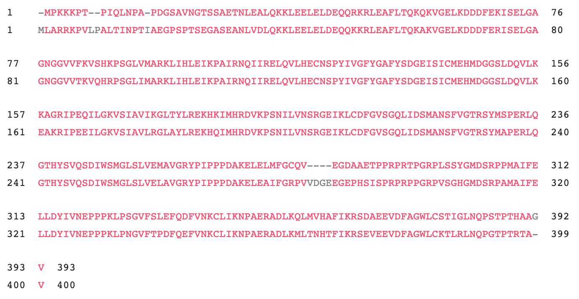
MAP2K1

MAP2K2

